상품제안서
하드커버 메모함 158X84mm(7쪽) | 상품코드: S05424

 |  |  |  |  |  |  | 02-713-8555 | www.synergygift.co.kr
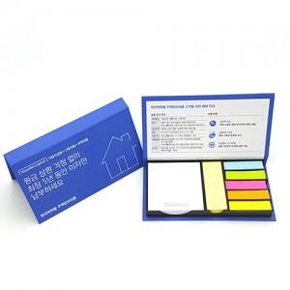

【상세/제작정보】 | *하드커버 양면칼라인쇄 *포스트잇원단 선택가능 *기본수량:500~ *OPP포장 *납기:7일~8일

【인쇄/포장옵션】 | 풀칼라 / OPP(비닐)

【공급단가】 | 수량 | 1,000~ | 2,000~ | 3,000~ | 5,000~ | 10,000~
*VAT별도 | 단가 | 1,770원 | 1,700원 | 1,640원 | 1,570원 | 1,530원

【상품 URL】 | https://www.synergygift.co.kr:443/src/goods_detail.php?gdno=8624

